Hoja1
Clean Arquitecture

Fichero
BD
API

 |  |  | La implementación del Datasource dice qué plantilla va a usar contra qué fuente de datos
Entidad
Datasource (Implementación)

 |  |  | Son los que hacen realmente el trabajo
 | Son atómicas (las unidades más pequeñas) |  |  |  | Son los casos de uso de nuestra aplicación. Sirven de puente entre las implementaciones de nuestros datasources (Infrastructure > Datasources) y las implementaciones de nuestros repositorios (Infrastructure > Repositories)

Datasource de Película (Abstracto)
Datasource de Cliente (Abstracto)
Datasource de Farmacia (Abstracto)
Provider
(Gestor de estado)
(Por ejemplo: Riverpod)
 |  | "Plantillas" de Datasources
 | Película
 | Cliente
UI
 | Farmacia
 | etc | Abstracto: Reglas de negocio que todas las implementaciones deben seguir
 |  | Implementación: Es el código que va a llamar al origen de datos cumpliendo las reglas de negocio establecidas por el abstracto

 |  | (Los abstractos serían como las interfaces empleadas en Atenea)

 |  |  | La implementación del Repositorio indica que Datasource va a emplear
Repositorio (Implementación)

 |  | "Plantillas" de Repositorios
Repositorio de Película (Abstracto)
Repositorio de Cliente (Abstracto)
Repositorio de Farmacia (Abstracto)

 |  | Abstracto: Reglas de negocio que todas las implementaciones deben seguir
 |  | Implementación: Es la clase instanciada que vamos a emplear, que recibe como argumento el datasource con el que van a trabajar

 | Ejemplo

Datasource Farmacias (obtenidas de una API)
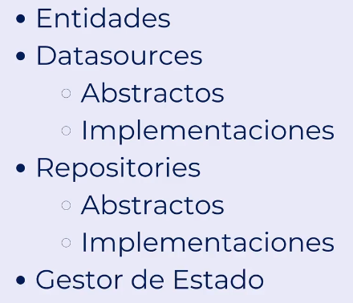
 |  |  |  | En el repositorio podemos cambiar nuestro Datasource (origen de datos) sin afectar al funcionamiento de la APP
Repositorio de Farmacias
APP Farmacias de guardia

Datasource Farmacias
(obtenidas de una BD)

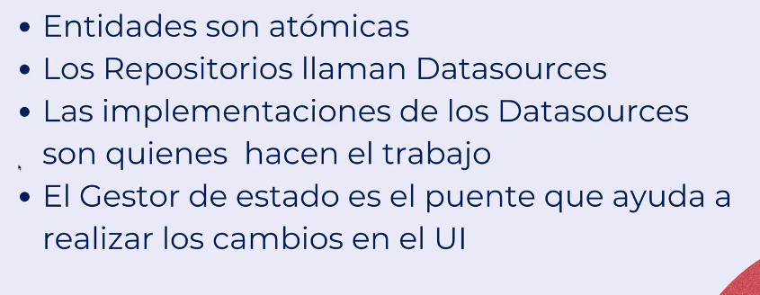

Datasource Farmacias
(obtenidas de un fichero)

